Sheet1
Inceertidumbres |  |  | Ley de Joule | Temperatura | Corriente [A] | V1 [V] | Tiempo de espera [min] | R1 [Ohm] | R2 [Ohm] | R3 | Equiv | R11 | R22 | R33 | EQUIV
Voltimetro | 0.005 | V |  | 22 | 0.5 | 5.43 | 5 | 10 | 25 | 23 | 5.7 | 100 | 250 | 400 | 750
Amperimetro | 0.0005 | A |  | 24 | 1 | 10.67 | 5 | 10 | 25 | 14 | 5.1 | 100 | 250 | 330 | 680
Resistencias | 0.1 | Ohm |  | 30 | 1.5 | 15.54 | 5 | 10 | 25 | 32 | 6.1 | 100 | 250 | 222 | 572.6
 |  |  |  | 42 | 2 | 20.54 | 5 | 10 | 25 | 45 | 6.5 | 100 | 250 | 1300 | 1647
recipiente vacio [g] | 35.1 |  |  | 56 | 2.5 | 26.15 | 5 | 10 | 25 | 200 | 7.2 | 100 | 250 | 433 | 782
resistencia [Ohm] | 10.4 |  |  | 80 | 2.91 | 30.35 | 5 | 10 | 25 | 250 | 7.3 | 100 | 250 | 345 | 694
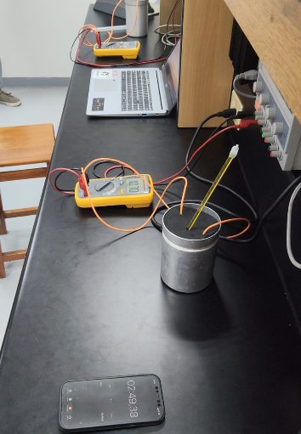
Temperatura 0 | 21 |  |  |  |  |  |  | 10 | 25 | 333 | 7.9 | 100 | 250 | 730 | 1079
 |  |  |  |  |  |  |  | 10 | 25 | 4400 | 7.5 | 100 | 250 | 235 | 584.7
 |  |  |  |  |  |  |  | 10 | 25 | 3220 | 7.5 | 100 | 250 | 73 | 422.8
 |  |  |  |  |  |  |  | 100 | 250 | 300 | 58.4 | 100 | 250 | 27 | 377.1
 |  |  |  |  |  |  |  | 100 | 250 | 440 | 62.1 | 100 | 250 | 274 | 624.2
 |  |  |  |  |  |  |  | 100 | 250 | 222 | 54.7 | 100 | 250 | 337 | 687

